スラブ
wp= | 45 | ｋＮ/m2
Lx= | 3700 | mm | Ly= | 4300 | mm |  | λ= | 1.162

$$t=0.02\left(\frac{λ−0.7}{λ−0.6}\right)\left(1+\frac{wp}{10}+\frac{Lx}{10 000}\right)Lx$$

t= | 0.02x((1.162-0.7)/(1.162-0.6))x(1+45/10+3700/10000)x3700= |  |  |  |  |  | 357.08818505

 |  |  | 21 |  |  | 0.64578684737
t= | 350 |  | 21682.06675

$$wx=\frac{{Ly}^{4}}{{Lx}^{4}+{Ly}^{4}} w$$
w= | 45+24x350/1000= |  | 53.4 |  |  | 0.21726139333 | 3.4761822932
 |  |  |  |  |  |  | 1064.3860672
 |  |  |  |  |  |  | 0.0175 | 10.765726516 | 0.18840021403 |  | 3200
 |  |  |  |  |  |  | 0.018 | 10.765726516 | 0.19378307729
 |  |  |  |  |  |  | 0.01875 | 10.765726516 | 0.20185737218
 | wx= | 4300^4/(3700^4+4300^4)x53.4= |  |  | 34.491835271 |  | 0.02 | 10.765726516 | 0.21531453032
 |  |  |  |  |  |  | 4.017 | 10.765726516 | 43.245923415
短辺方向

両端 | Mx1= | -1/12x34.492x3.7^2= |  | -39.35
 | Mx2= | 1/18x34.492x3.7^2= |  | 26.23

長辺方向
 | My1= | -1/24x53.4x3.7^2= |  | -30.46
 | My2= | 1/36x53.4x3.7^2= |  | 20.31

断面算定
ft= | 200 | N/mm2 | (SD295) | 上ｶﾌﾞﾘ | 30mm | 下ｶﾌﾞﾘ | 50mm

短辺方向 | 端部 | use: | D13 | 127 |  | (14) |  |  |  | 1313
 | dx= | 350-30-14/2= |  | 313 | j= | 273.875
 | s= | 1000/(39.35x1000x1000/(200x127x273.875))= |  |  |  |  | 176.8 | 150

長辺方向 | 端部 | use: | D10 | 71 |  | (11) |  |  |  | 1010
 | dx= | 350-14-11/2= |  | 330.5 | j= | 289.1875
 | s= | 1000/(30.46x1000x1000/(200x71x289.1875))= |  |  |  |  | 134.8 | 100

短辺方向 | 中央 | use: | D13 | 127 |  | (14) |  |  |  | 1313
 | dx= | 350-50-14/2= |  | 293 | j= | 256.375
 | s= | 1000/(26.233x1000x1000/(200x127x256.375))= |  |  |  |  | 248.2 | 200

長辺方向 | 中央 | use: | D10D13 | 99 |  | (14) |  |  |  | 1013
 | dx= | 350-50-14-14/2= |  | 279 | j= | 244.125
 | s= | 1000/(20.307x1000x1000/(200x99x244.125))= |  |  |  |  | 238.0 | 200

開口補強hoyu
梁の貫通補強 （孔周囲の長期許容せん断力）

ft | Fc | wft | fs | b | D | d | j=d・7/8 |  | M=ft・at・j
(N/mm2) | (N/mm2) | (N/mm2) | (N/mm2) | (mm) | (mm) | (mm) | (mm) |  | (kNm)
345 | 21 | 195 | 1.05 | 350 | 800 | 725 | 634 | 5 | 222
１段目 |  | ２段目 |  | at=at1+at2 | あばら筋 |  |  | pw | Qal
use | at1(mm2) | use | at2(mm2) | (mm2) | use | @ (mm) | aw (mm2) | aw/(b・x) | (kN)
2-D25 | 1014 | - | 0 | 1014 | 2-D10 | 200 | 142 | 0.0020 | 756
①かぶり | 主筋外径 | あばら外径 | 主筋位置 |  | dｔ
(mm) | (mm) | (mm) | 1段目 | 2段目 | (mm)
50 | 28 | 11 | 75 | 0.0 | 75.0
M | Q | d | α | H | D | H/D | ①
(mm) | (mm) | (mm) | M/(Qd) | (mm) | (mm)
222 | 94.4 | 725 | 3.2 | 107 | 800 | 0.134 | 2.948
孔際あばら筋 |  | ななめ補強筋 |  | b | C | ps | ②
use | as1(mm2) | use | as2(mm2) | (mm) | (mm)
2-D10 | 142 |  | - | 350 | 200 | 0.002 | 0.00
 | Qao | Q/Qao | 判定
①+② | (kN) | (kN)
2.951 | 655 | 0.14 | OK |  | ∴孔際にD13のあばら筋を配置し，特別な補強はしない。

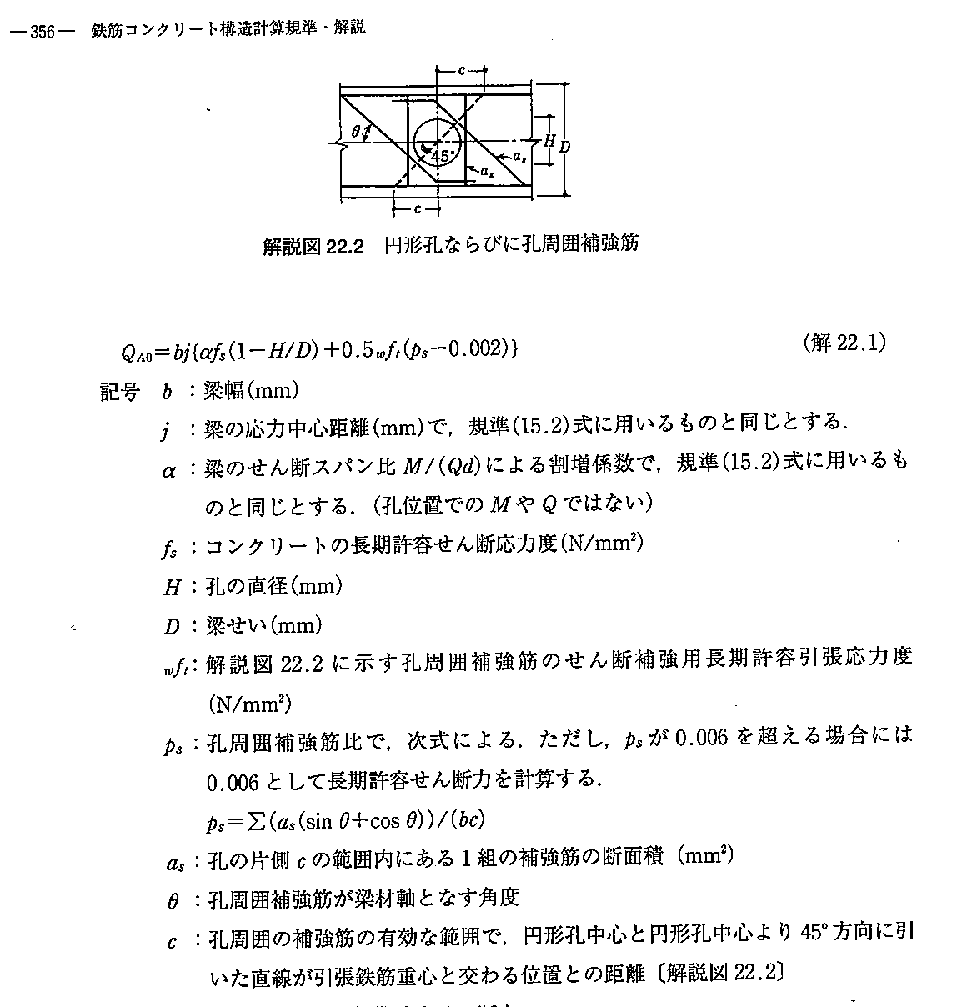
 | Qsuo: | 有孔梁のせん断終局強度で,孔まわり部分で決まる値。 |  |  |  |  | N
 |  | M/(Qd)は3以上の場合には3とし，1以下のときは1とする。
 | ku: | 有効せいｄによる係数でｄ≧400㎜のときは0.72で一定。
 | kp: | 引張鉄筋比ptによる係数でkp=2.36(pt)0.23
 | b: | 梁幅
 | d: | 梁有効せい
 | j: | 応力中心距離
 | Fc: | コンクリートの設計基準強度
 | H: | 円孔の直径〔正方形孔の場合は，その外接円の直径〕
 |  | H/D≦1/3
 | ｐs: | 孔周囲の補強筋比
 |  | ps=Σ(as(sinθ+cosθ))/(bc)
 | as: | 孔の片側cの範囲内にある1組の補強筋の断面積
 | θ: | 孔周囲補強筋が材軸となす角度
 | pt: | 引張鉄筋比

 | fc: | コンクリートの許容圧縮応力度
 | n: | ヤング係数比
 | D: | 梁のせい
 | d: | 有効せい（曲げ材の圧縮縁から引張鉄筋重心までの距離） |  |  |  |  | d=D-dt
 | j: | d・7/8
 | at: | 引張り鉄筋断面積
 | ac: | 圧縮鉄筋断面積
 | ④: | 引張り側１段目鉄筋心より引張り側鉄筋重心位置
 | ⑤: | 圧縮側1段目鉄筋心より圧縮鉄筋重心位置
 | dt: | 引張縁から引張鉄筋重心位置までの距離
 | dc: | 圧縮縁から圧縮鉄筋重心位置までの距離
 | γ: | 複筋比 |  |  | dt=①+②+③+④
 | xn1: | 中立軸比 xn1=xn/d |  |  | dc=⑤+⑥+⑦+⑧
 | xn: | 中立位置（圧縮縁より）
 | pt: | 引張鉄筋比 |  | Pt=at/(B・d)
 | ptb: | つり合い鉄筋比
 | Ma: | 長方形梁の許容曲げモーメント

長方形 せん断
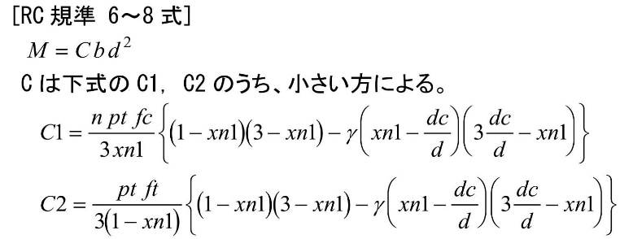
長方形梁の許容曲げモーメント

Fc
(N/mm2)
36 | SD295
b | D | dt | d | j=d・7/8
(mm) | (mm) | (mm) | (mm) | (mm)
650 | 2300 | 206 | 2094 | 1832

 |  |  |  | α | ｆｓ | α・ｆｓ
 |  |  |  | (kNm) | (N/mm2)
 |  |  |  | 1.57 | 0.85 | 1.3345

wft | b | use | at1(mm2) | x | pw
195 | 650 | 2-D13 | 254 | 150 | 0.0026 | 0.0590
 |  |  |  |  | b・ｊ
 |  |  | b | j | (mm3)
 |  |  | 650 | 1832 | 1190963 | 1.3935 | 1660

ft |  | n=Es/Ec
(N/mm2)
220 |  | 15
B | D | d | j=d・7/8 | b・ｊ
(mm) | (mm) | (mm) | (mm) | (mm3)
650 | 2300 | 2094 | 1832 | 1190963

 |  |  |  | α | ｆｓ | α・ｆｓ
 |  |  |  | (kNm) | (N/mm2)
 |  |  |  | 1.57 | 1.28 | 2.0096
１段目 |  | ２段目 |  | at=at1+at2 | ①かぶり
 | b | use | at1(mm2) | x | pw
295 | 650 | 3-D13 | 381 | 150 | 0.0039 | 0.2814

 |  |  |  | b | j
 |  |  |  | 650 | 1832 | 2.2910 | 2728.4768

圧縮側
１段目 |  | ２段目 |  | ac=ac1+ac2 | ⑤かぶり | ⑥あばら筋径 | ⑦主筋半径 | ⑧ | dc
use | ac1(mm2) | @ | pw | (mm2) | (mm) | (mm) | (mm) | (mm) | (mm)
3-D19 | 861 | 100 | = | #VALUE! | 50 | 13 | 9 | #VALUE! | 101
γ=ac/at | xn1 | xn | pt | ptb | C1 | C2 | C |  | Ma
 |  | (mm) | (%) | (%) | (N/mm2) | (N/mm2) | (N/mm2) |  | (kNm)
#VALUE! |  | #VALUE! | 0.000 | #VALUE! | #VALUE! | #VALUE! | #VALUE! | #REF! | #VALUE!

 | ft: | 鉄筋の許容引張応力度
 | fc: | コンクリートの許容圧縮応力度
 | n: | ヤング係数比
 | D: | 梁のせい
 | d: | 有効せい（曲げ材の圧縮縁から引張鉄筋重心までの距離） |  |  |  |  | d=D-dt
 | j: | d・7/8
 | at: | 引張り鉄筋断面積
 | ac: | 圧縮鉄筋断面積
 | ④: | 引張り側１段目鉄筋心より引張り側鉄筋重心位置
 | ⑤: | 圧縮側1段目鉄筋心より圧縮鉄筋重心位置
 | dt: | 引張縁から引張鉄筋重心位置までの距離 |  |  |  |  | dt=①+②+③+④
 | dc: | 圧縮縁から圧縮鉄筋重心位置までの距離 |  |  |  |  | dc=⑤+⑥+⑦+⑧
 | γ: | 複筋比
 | xn1: | 中立軸比 xn1=xn/d
 | xn: | 中立位置（圧縮縁より）
 | pt: | 引張鉄筋比 |  | Pt=at/(B・d)
 | ptb: | つり合い鉄筋比
 | Ma: | 長方形梁の許容曲げモーメント

Sheet3
杭頭補強筋の検討

1.算出条件 |  |  | φ300

杭頭補強方法はかご筋とし，仮想断面は杭径+200mmとする。

位置 | D | dc | use | ag | fc | ft | N | n | θ | θb | Ma | M | 判定 | 64.81 | 168 | 14 | 500 | 0.048 | 0.037
H-2+ | 500 | 190 | 6-D19 | 1721.9999313 | 14 | 345 | 38 | 15 | 66 | 58 | 57.5 | 56.7 | OK | 64.81 | 168 | 345 | 500 | 0.002 | 0.002
B+-1 | 500 | 190 | 6-D19 | 1721.9999313 | 14 | 345 | 145 | 15 | 70 | 58 | 63.5 | 56.7 | OK | 64.81 | 168 | 345 | 500 | 0.002 | 0.002

D: | 柱の直径 |  |  |  |  | (mm) | N: | 設計軸力 |  |  |  | (kN)
dc: | 圧縮縁から圧縮鉄筋心までの距離 |  |  |  |  | (mm) | n: | ヤング係数比
ag: | 全鉄筋断面積 |  |  |  |  | (mm2) | θ: | 中立軸位置を示す角度 |  |  |  |  |  |  |  |  |  |  | 0.00025 | 6.0113623188
fc: | コンクリートの許容圧縮応力度 |  |  |  | (N/mm2) |  | θb: | 釣り合い中立軸位置を示す角度
ft: | 鉄筋の許容引張応力度 |  |  |  | (N/mm2) |  | Ma: | 円形断面柱の許容曲げモーメント |  |  |  | (kNm)
 |  |  |  |  |  |  | M: | 円形断面柱の曲げモーメント |  |  |  | (kNm)
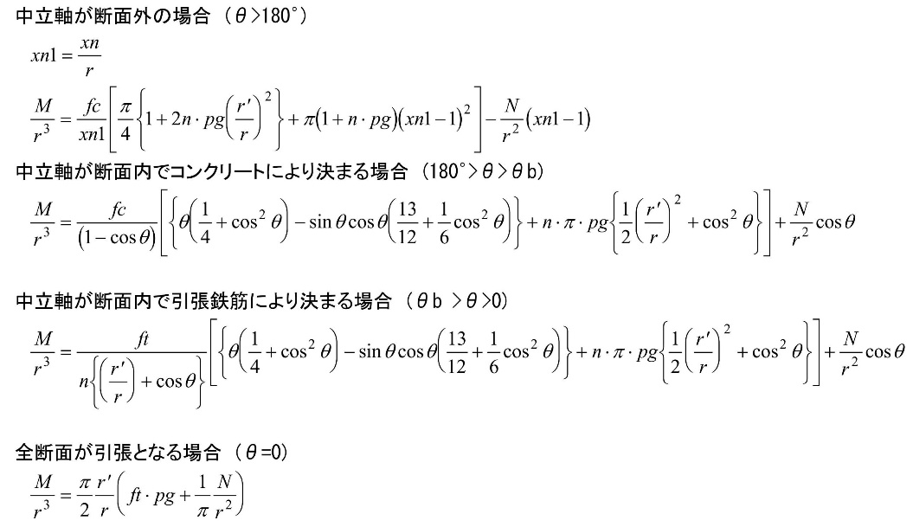

 |  |  |  |  |  |  |  |  |  |  |  |  |  |  | 1962.5 | 0.6994 | 13.725725

 |  |  |  |  |  |  |  |  |  |  |  |  |  |  | 34.5 | 13.73 | 473.685
 |  |  |  |  |  |  |  |  |  |  |  |  |  |  | 84.6 | 6 | 507.6

RC断面 M-N図
-1600 | 0 | 145 | 0
-1580 | 0 | 145 | 56.73
-1560 | 0 | 38 | 56.73
-1540 | 0 | 38 | 0
-1520 | 0
-1500 | 0
-1480 | 0
-1460 | 0
-1440 | 0
-1420 | 0
-1400 | 0
-1380 | 0
-1360 | 0
-1340 | 0
-1320 | 0
-1300 | 0
-1280 | 0
-1260 | 0
-1240 | 0
-1220 | 0
-1200 | 0
-1180 | 0
-1160 | 0
-1140 | 0
-1120 | 0
-1100 | 0
-1080 | 0
-1060 | 0
-1040 | 0
-1020 | 0
-1000 | 0
-980 | 0
-960 | 0
-940 | 0
-920 | 0
-900 | 0
-880 | 0
-860 | 0
-840 | 0
-820 | 0
-800 | 0
-780 | 0
-760 | 0
-740 | 0
-720 | 0
-700 | 0
-680 | 0
-660 | 0
-640 | 0
-620 | 0
...
 |  |  |  |  |  |  |  |  |  |  |  |  |  |  | 61 | 75.5 | 100 | 300 | 14

 |  |  |  |  |  |  |  |  |  |  |  |  |  |  | 61 | 5 |  | 7

長方形梁

長方形梁の許容曲げモーメント |  |  |  |  |  |  |  |  |  |  | (幅B, せいD, 鉄筋dt, 鉄筋dc, 鉄筋at, 鉄筋ac, コンfc, 鉄筋ft, ヤング比n, 計算値)

位置 | B | D | use | ag | fc | ft | N | n | θ | θb | Ma | M | 判定
A-1 | 500 | 270 | 6-D13 | 761.99998856 | 14 | 295 | 295 | 15 | 73 | 52 |  | 60 | OK
A-2 | 500 | 270 | 6-D13 | 761.99998856 | 14 | 295 | 552 | 15 | 88 | 52 | 84 | 60 | OK
A-3 | 500 | 270 | 6-D13 | 761.99998856 | 14 | 295 | 575 | 15 | 90 | 52 | 86 | 60 | OK
A-4 | 500 | 270 | 6-D13 | 761.99998856 | 14 | 295 | 520 | 15 | 86 | 52 | 82 | 60 | OK
A-5 | 500 | 270 | 6-D13 | 761.99998856 | 14 | 295 | 563 | 15 | 89 | 52 | 85 | 60 | OK
B-1 | 500 | 270 | 6-D13 | 761.99998856 | 14 | 295 | 562 | 15 | 89 | 52 | 85 | 60 | OK
B-2 | 500 | 270 | 6-D13 | 761.99998856 | 14 | 295 | 542 | 15 | 88 | 52 | 83 | 60 | OK
B-3 | 500 | 270 | 6-D13 | 761.99998856 | 14 | 295 | 185 | 15 | 67 | 52 | 54 | 60 | NG
B-4 | 500 | 270 | 6-D13 | 761.99998856 | 14 | 295 | 297 | 15 | 73 | 52 | 64 | 60 | OK
B-5 | 500 | 270 | 6-D13 | 761.99998856 | 14 | 295 | 554 | 15 | 88 | 52 | 84 | 60 | OK
C-1 | 500 | 270 | 6-D13 | 761.99998856 | 14 | 295 | 577 | 15 | 90 | 52 | 86 | 60 | OK
C-2 | 500 | 270 | 6-D13 | 761.99998856 | 14 | 295 | 563 | 15 | 89 | 52 | 85 | 60 | OK
C-3 | 500 | 270 | 6-D13 | 761.99998856 | 14 | 295 | 577 | 15 | 90 | 52 | 86 | 60 | OK
C-4 | 500 | 270 | 6-D13 | 761.99998856 | 14 | 295 | 563 | 15 | 89 | 52 | 85 | 60 | OK
C-5 | 500 | 270 | 6-D13 | 761.99998856 | 14 | 345 | 780 | 15 | 102 | 49 | 96 | 60 | OK
C-5 | 500 | 270 | 6-D13 | 761.99998856 | 14 | 345 | 170 | 15 | 66 | 49 | 53 | 60 | NG

 |  |  |  |  |  |  |  |  |  |  |  | 圧縮側
 |  |  |  |  |  |  |  |  |  |  |  | １段目 |  | ２段目 |  | at=at1+at2 | ①かぶり | ②あばら筋径 | ③主筋半径 | ④dc
 |  |  |  |  |  |  |  |  |  |  |  | use | at1(mm2) | use | at2(mm2) | (mm2) | (mm) | (mm) | (mm) | (mm)
 |  |  |  |  |  |  |  |  |  |  |  | 5-D25 | 2535 | 0-D22 | 0 | 2535 | 50 | 10 | 13 | 73
 |  |  |  |  |  |  |  |  |  |  |  | 引張側
 |  | D: | 柱の直径 |  |  |  | (mm) |  |  |  |  | １段目 |  | ２段目 |  | at=at1+at2 | ①かぶり | ②あばら筋径 | ③主筋半径 | ④dｔ
 |  | dc: | 圧縮縁から圧縮鉄筋心までの距離 |  |  |  | (mm) |  |  |  |  | use | at1(mm2) | use | at2(mm2) | (mm2) | (mm) | (mm) | (mm) | (mm)
 |  | ag: | 全鉄筋断面積 |  |  |  | (mm2) |  |  |  |  | 5-D25 | 2535 | 0-D22 | 0 | 2535 | 56 | 10 | 13 | 79
 |  | fc: | コンクリートの許容圧縮応力度 |  |  |  | (N/mm2)
 |  | ft: | 鉄筋の許容引張応力度 |  |  |  | (N/mm2)
 |  | N: | 設計軸力 |  |  |  | (kN)
 |  | n: | ヤング係数比
 |  | θ: | 中立軸位置を示す角度
 |  | θb: | 釣り合い中立軸位置を示す角度
 |  | Ma: | 円形断面柱の許容曲げモーメント |  |  |  | kNm
 |  | M: | 円形断面柱の曲げモーメント |  |  |  | kNm

円形柱の曲げ - (2)

円形断面柱の許容曲げモーメント

位置 | D | dc | use | ag | fc | ft | N | n | θ | θb | Ma | M | 判定
A-1 | 400 | 80 | 6-D13 | 761.99998856 | 14 | 295 | 295 | 15 | 83 | 70 | 47 | 60 | NG
A-2 | 400 | 80 | 6-D22 | 2321.9999313 | 14 | 345 | 552 | 15 | 101 | 67 | 63 | 60 | OK
A-3 | 400 | 80 | 6-D22 | 2321.9999313 | 14 | 345 | 575 | 15 | 103 | 67 | 64 | 60 | OK
A-4 | 400 | 80 | 6-D22 | 2321.9999313 | 14 | 345 | 520 | 15 | 99 | 67 | 63 | 60 | OK
A-5 | 400 | 80 | 6-D22 | 2321.9999313 | 14 | 345 | 563 | 15 | 102 | 67 | 64 | 60 | OK
B-1 | 400 | 80 | 6-D22 | 2321.9999313 | 14 | 345 | 562 | 15 | 102 | 67 | 63 | 60 | OK
B-2 | 400 | 80 | 6-D22 | 2321.9999313 | 14 | 345 | 542 | 15 | 100 | 67 | 63 | 60 | OK
B-3 | 400 | 80 | 6-D22 | 2321.9999313 | 14 | 345 | 185 | 15 | 80 | 67 | 59 | 60 | NG
B-4 | 400 | 80 | 6-D22 | 2321.9999313 | 14 | 345 | 297 | 15 | 86 | 67 | 61 | 60 | OK
B-5 | 400 | 80 | 6-D22 | 2321.9999313 | 14 | 345 | 554 | 15 | 101 | 67 | 63 | 60 | OK
C-1 | 400 | 80 | 6-D22 | 2321.9999313 | 14 | 345 | 577 | 15 | 103 | 67 | 64 | 60 | OK
C-2 | 400 | 80 | 6-D22 | 2321.9999313 | 14 | 345 | 563 | 15 | 102 | 67 | 64 | 60 | OK
C-3 | 400 | 80 | 6-D22 | 2321.9999313 | 14 | 345 | 577 | 15 | 103 | 67 | 64 | 60 | OK
C-4 | 400 | 80 | 6-D22 | 2321.9999313 | 14 | 345 | 563 | 15 | 102 | 67 | 64 | 60 | OK
C-5 | 400 | 80 | 6-D22 | 2321.9999313 | 14 | 345 | 780 | 15 | 119 | 67 | 63 | 60 | OK
C-5 | 400 | 80 | 8-D22 | 3095.9999084 | 14 | 345 | 170 | 15 | 81 | 67 | 66 | 60 | OK
 |  |  |  |  |  |  | 170

 |  | D: | 柱の直径 |  |  |  | (mm)
 |  | dc: | 圧縮縁から圧縮鉄筋心までの距離 |  |  |  | (mm)
 |  | ag: | 全鉄筋断面積 |  |  |  | (mm2)
 |  | fc: | コンクリートの許容圧縮応力度 |  |  |  | (N/mm2)
 |  | ft: | 鉄筋の許容引張応力度 |  |  |  | (N/mm2)
 |  | N: | 設計軸力 |  |  |  | (kN)
 |  | n: | ヤング係数比
 |  | θ: | 中立軸位置を示す角度
 |  | θb: | 釣り合い中立軸位置を示す角度
 |  | Ma: | 円形断面柱の許容曲げモーメント |  |  |  | kNm
 |  | M: | 円形断面柱の曲げモーメント |  |  |  | kNm

